FICHAS TECNICAS CB ON OFF VENTA
MODELO | BCAH-96-410-2EF |  | BCAH-96-410-3EF |  | BCAH-140-410-3EF

IMAGEN |  |  | 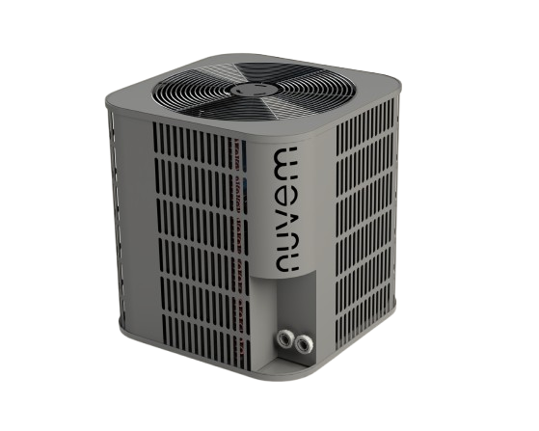 |  | 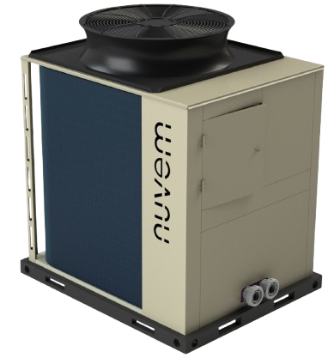

CAPACIDAD DE CALEFACCIÓN | 28,1 kW | 96000 - 110000 BTU/h | 28,1 kW | 96000 - 110000 BTU/h | 41 kW | 140000 - 160000 BTU/h

REFRIGERANTE | R410A |  | R410A |  | R410A

TIPO | EXTERIOR - ON/OFF |  | EXTERIOR - ON/OFF |  | EXTERIOR - ON/OFF

COP PROMEDIO | 5 |  | 5 |  | 5
COMPRESOR | 5HP - HERMETICO SCROLL |  | 5HP - HERMETICO SCROLL |  | 7,5 HP - HERMETICO SCROLL

INTERCAMBIADOR DE CALOR - CONDENSADOR | INTERCAMBIADOR DE TITANIO - ALTA EFICIENCIA

RANGO DE TEMPERATURA [°C] | 28-34°C

VOLTAJE DE OPERACIÓN | 208-230 V / 60 HZ

PROTECCION RECOMENDADO | 40 A - BIPOLAR |  | 30 A - TRIPOLAR |  | 40A - TRIPOLAR

NUMERO DE FASES | BIFASICO |  | TRIFASICO |  | TRIFASICO

CORRIENTE | 20 - 25 A |  | 15 - 19 A |  | 23 - 28 A

CARGA DE GAS | 1500 g |  |  |  | 2400 g

DIAMETRO CONEXIÓN TUBERIA | 1,5 " PVC PRESION

CAUDAL RECOMENDADO MINIMO | 100 L/MIN |  |  |  | 150 L/MIN

MEDIDAS | 740 X 740 X 835 mm |  |  |  | 945 x 1155 x 1290 mm
PESO | 95 kg |  |  |  | 130 kg
NIVELES DE RUIDO | - |  | - |  | -

FICHAS TECNICAS CB INV VENTA
MODELO | BCAH-I-80-32-2EF |  |  |  | BCAH-I-112-32-2EF |  |  |  | BCAH-I-150-32-2EF

IMAGEN
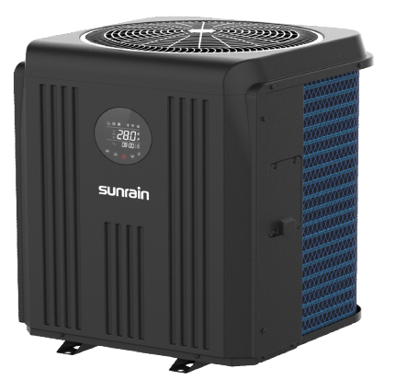
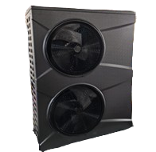

CAPACIDAD DE CALEFACCIÓN | REFERENCIA COMERCIAL | 80000 BTU/h / 23,5 kW |  |  |  | 112000 BTU/h / 33 kW |  |  |  | 150000 BTU/h / 44 kW
 |  | *CAPACIDAD DE CALEFACCION EN AGUA CON AIRE A 26 °C, HR 80%, ENTRADA Y SALIDA AGUA 26°C - 28°C |  |  |  | *CAPACIDAD DE CALEFACCION EN AGUA CON AIRE A 26 °C, HR 80%, ENTRADA Y SALIDA AGUA 26°C - 28°C |  |  |  | *CAPACIDAD DE CALEFACCION EN AGUA CON AIRE A 26 °C, HR 80%, ENTRADA Y SALIDA AGUA 26°C - 28°C
 |  | CALEFACCION FUERTE | CALEFACCION ESTÁNDAR | CALEFACCION SILENCIOSA |  | CALEFACCION FUERTE | CALEFACCION ESTÁNDAR | CALEFACCION SILENCIOSA |  | CALEFACCION FUERTE | CALEFACCION SILENCIOSA
 |  | 23,5 kW | 19,5 kW | 16,3 kW |  | 33 kW | 30 kW | 25,6 kW |  | 44,1 kW | 18,5 kW
 |  | ***CAPACIDAD DE CALEFACCION EN AGUA CON AIRE A 15 °C, HR 70%, ENTRADA Y SALIDA AGUA 26°C - 28°C |  |  |  | ***CAPACIDAD DE CALEFACCION EN AGUA CON AIRE A 15 °C, HR 70%, ENTRADA Y SALIDA AGUA 26°C - 28°C |  |  |  | ***CAPACIDAD DE CALEFACCION EN AGUA CON AIRE A 15 °C, HR 70%, ENTRADA Y SALIDA AGUA 26°C - 28°C
 |  | 19,63 kW | 16,24 kW | 13,32 kW |  | 28.5 | 25 kW | 20,2 kW |  | 34 kW | 13,5 kW

POTENCIA ELECTRICA |  | *CAPACIDAD DE CALEFACCION EN AGUA CON AIRE A 26 °C, HR 80%, ENTRADA Y SALIDA AGUA 26°C - 28°C |  |  |  | *CAPACIDAD DE CALEFACCION EN AGUA CON AIRE A 26 °C, HR 80%, ENTRADA Y SALIDA AGUA 26°C - 28°C |  |  |  | *CAPACIDAD DE CALEFACCION EN AGUA CON AIRE A 26 °C, HR 80%, ENTRADA Y SALIDA AGUA 26°C - 28°C
 |  | 4,13 kW | 3,08 kW | 2,31 kW |  | 5,9 kW | 4,96 kW | 3,81 kW |  | 7,81 kW | 1,7 kW
 |  | ***CAPACIDAD DE CALEFACCION EN AGUA CON AIRE A 15 °C, HR 70%, ENTRADA Y SALIDA AGUA 26°C - 28°C |  |  |  | ***CAPACIDAD DE CALEFACCION EN AGUA CON AIRE A 15 °C, HR 70%, ENTRADA Y SALIDA AGUA 26°C - 28°C |  |  |  | ***CAPACIDAD DE CALEFACCION EN AGUA CON AIRE A 15 °C, HR 70%, ENTRADA Y SALIDA AGUA 26°C - 28°C
 |  | 4,36 kW | 4,86 kW | 5,44 kW |  | 6,51 kW | 5,21 kW | 6,74 kW |  | 8 kW | 2,06 kW
REFRIGERANTE |  | R32

TIPO |  | EXTERIOR - INVERTER

 |  | *CAPACIDAD DE ENFRIAMIENTO EN AGUA CON AIRE A 35 °C, HR 70%, ENTRADA Y SALIDA AGUA 29°C - 27°C |  |  |  | *CAPACIDAD DE ENFRIAMIENTO EN AGUA CON AIRE A 35 °C, HR 70%, ENTRADA Y SALIDA AGUA 29°C - 27°C |  |  |  | *CAPACIDAD DE ENFRIAMIENTO EN AGUA CON AIRE A 35 °C, HR 70%, ENTRADA Y SALIDA AGUA 29°C - 27°C
CAPACIDAD DE ENFRIAMIENTO |  | 7,55 kW |  |  |  | 11,75 kW |  |  |  | 20 kW
POTENCIA ELECTRICA |  | 2,39 kW |  |  |  | 3,79 kW |  |  |  | 4 kW
EER |  | 3.17 |  |  |  | 3.1 |  |  |  | 4.7
COP PROMEDIO |  | *CAPACIDAD DE CALEFACCION EN AGUA CON AIRE A 26 °C, HR 80%, ENTRADA Y SALIDA AGUA 26°C - 28°C |  |  |  | *CAPACIDAD DE CALEFACCION EN AGUA CON AIRE A 26 °C, HR 80%, ENTRADA Y SALIDA AGUA 26°C - 28°C |  |  |  | *CAPACIDAD DE CALEFACCION EN AGUA CON AIRE A 26 °C, HR 80%, ENTRADA Y SALIDA AGUA 26°C - 28°C
 |  | CALEFACCION FUERTE | CALEFACCION ESTÁNDAR | CALEFACCION SILENCIOSA |  | CALEFACCION FUERTE | CALEFACCION ESTÁNDAR | CALEFACCION SILENCIOSA |  | CALEFACCION FUERTE | CALEFACCION SILENCIOSA
 |  | 5.7 | 6.3 | 7 |  | 5.6 | 6 | 6.7 |  | 5.6 | 6
 |  | ***CAPACIDAD DE CALEFACCION EN AGUA CON AIRE A 15 °C, HR 70%, ENTRADA Y SALIDA AGUA 26°C - 28°C |  |  |  | ***CAPACIDAD DE CALEFACCION EN AGUA CON AIRE A 15 °C, HR 70%, ENTRADA Y SALIDA AGUA 26°C - 28°C |  |  |  | ***CAPACIDAD DE CALEFACCION EN AGUA CON AIRE A 15 °C, HR 70%, ENTRADA Y SALIDA AGUA 26°C - 28°C
 |  | 4.36 | 4.8 | 5.4 |  | 4.3 | 4.7 | 5.4 |  | 4.25 | 4.8
COMPRESOR | 3 HP - HERMETICO SCROLL INVERTER |  |  |  | 6 HP - HERMETICO SCROLL INVERTER |  |  |  | 8 HP - HERMETICO SCROLL INVERTER

INTERCAMBIADOR DE CALOR - CONDENSADOR | INTERCAMBIADOR DE TITANIO - ALTA EFICIENCIA

RANGO DE TEMPERATURA [°C] | 28-40°C

VOLTAJE DE OPERACIÓN | 208-230 V / 60 HZ

NUMERO DE FASES | MONOFASICO

CORRIENTE | 13-21 A |  |  |  | 18 - 30 A |  |  |  | 28 - 40 A

CARGA DE GAS | 1400 g |  |  |  | 1810 g |  |  |  | 2500 g

DIAMETRO CONEXIÓN TUBERIA | 1,5 " PVC PRESION |  |  |  |  |  |  |  | 2 " PVC PRESION

CAUDAL MINIMO | 80 L/MIN |  |  |  | 90 L/MIN |  |  |  | 150 L/MIN

MEDIDAS | 715 X 715 X 955 mm |  |  |  | 715 X 715 X 955 mm |  |  |  | 1124 x 439 x 1541
PESO | 86 kg |  |  |  | 96 kg |  |  |  | 150 kg
NIVELES DE RUIDO | 1m - 47 A 58 dB(A) |  |  |  | 1m - 49 A 59 dB(A) |  |  |  | 1m - 49 A 59 dB(A)

